关系图
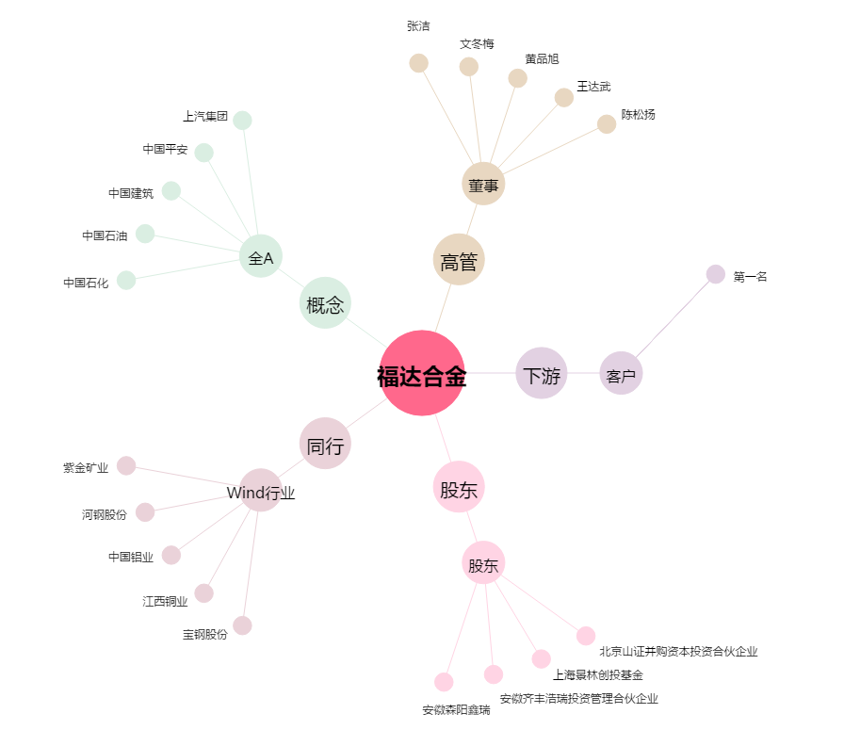
福达合金[603045.SH] - 关系概览图

